Iscrizioni
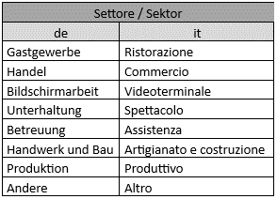
Einschreibung der Teilnehmer in die Online-Schulung / Iscrizione dei partecipanti alla formazione online

Datum / data:

Betriebsdaten / dati dell'azienda
Betrieb / Azienda | Adresse / Indirizzo | Ort und Postleitzahl / Luogo e CAP | Steuernummer / CF | MwSt.Nr. / P.IVA | Empängerkodex / Codice destinatario | PEC
 |  |  |  |  |  |  |  | Die ausgefüllte Datei bitte an folgende Mailadresse senden: Si prega di inviare il file compilato al seguente indirizzo e-mail:

 |  |  |  |  |  |  |  | pronorm@pronorm.it

 |  |  | Die einzelnen Links der Schulungen werden direkt an die angegebene Mailadresse versandt. / I link verranno inviati direttamente all'e-mail indicata. |  | Bitte in deutsch und italienisch angeben / Si prega di specificare in tedesco e italiano | Bitte in deutsch und italienisch angeben / Si prega di specificare in tedesco e italiano | 1: Kurssprache wählen / selezionare la lingua del corso 2: Sektor wählen / selezionare il settore 3. Schulung auswählen / selezionare il corso di formazione |  |  | Gesamtkosten / Totale costi (zzgl. MwSt./IVA esclusa)
 | Daten für die Erstellung der Schulungsdiplome / Dati per il rilascio degli attestati |  |  |  |  |  | Schulung / Corso di formazione |  |  | 0.00 €
Betrieb / Azienda | Vorname / Nome | Nachname / Cognome | Email | Steuernummer / Codice fiscale | Tätigkeit / Attività | Sektor / Settore | Sprache / Lingua | Sektor / Settore | Schulung / Corso | Status / Kosten
...

